Samples
TEST CASE

System Name： | DeviceManagementSystem
Module Code： | CR100 - Export to excel
Test requirement: | CR1 -
Pass | 45 | Pending | 0
Fail | 10 | Number of test cases: | 55

ID | Test Case Description | Test Case Procedure | Expected Output | Actual Results | Test date | Result | Note

Chức năng Đăng nhập
1. Kiểm tra chức năng đăng nhập HỢP LỆ
TC1 | Kiểm tra đăng nhập thành công bằng tài khoản và mật khẩu hợp lệ | 1. Vào trang đăng nhập 2. Nhập "username" tồn tại trong hệ thống : lehuuhau 3. Nhập "password" có 8 ký tự hợp lệ: Lehuuhau1231@ 4. Nhấn login | Hiện ra trang Danh sách thiết bị | 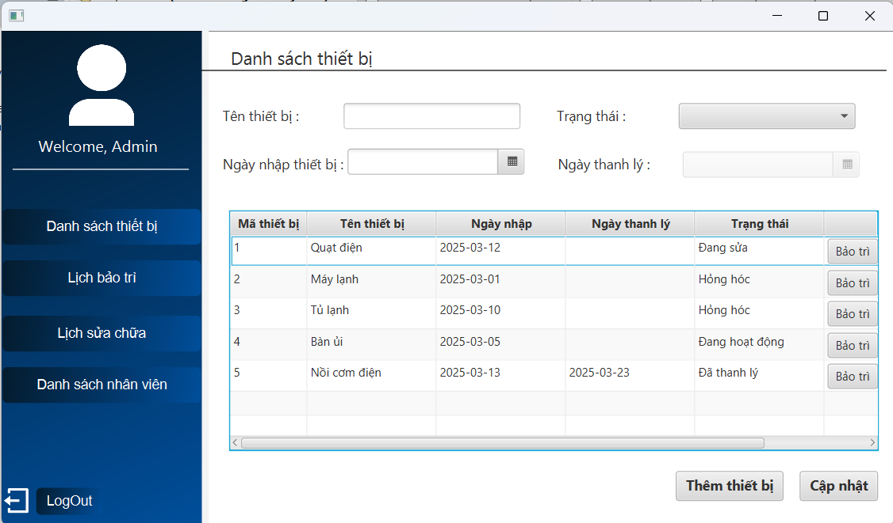 | 2025-03-24 | Pass
2. Kiểm tra chức năng đăng nhập KHÔNG HỢP LỆ
TC2 | Kiểm tra đăng nhập không thành công bằng tài khoản không tồn tại trong hệ thống | 1. Vào trang đăng nhập 2. Nhập "username" không tồn tại trong hệ thống : abc123 3. Nhập "password" có 8 ký tự hợp lệ: Abc1231@ 4. Nhấn login | Hiện thông báo tài khoản Không tồn tại trong hệ thống | 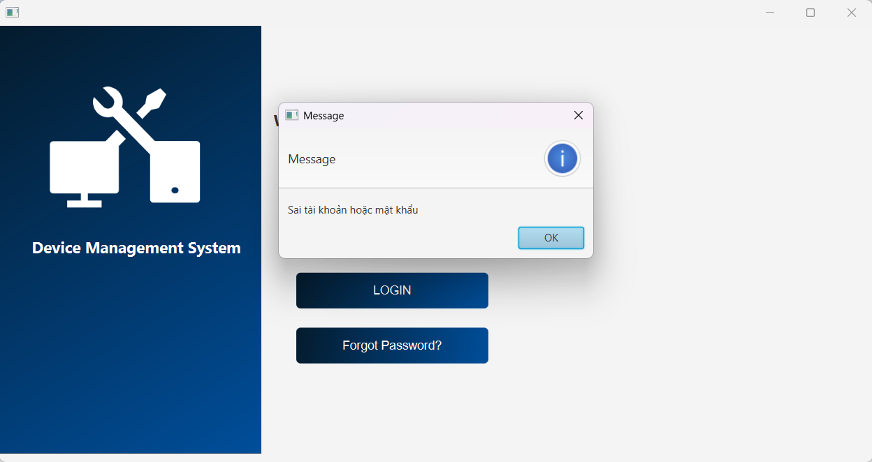 | 2025-03-25 | Fail | Nội dung thông báo chưa rõ ràng!!!
TC3 | Kiểm tra đăng nhập không thành công bằng mật khẩu không hợp lệ | 1. Vào trang đăng nhập 2. Nhập "username" tồn tại trong hệ thống : lehuuhau 3. Nhập "password" không hợp lệ : Abc1231@ 4. Nhấn login | Hiện thông báo Sai mật khẩu hoặc tài khoản | 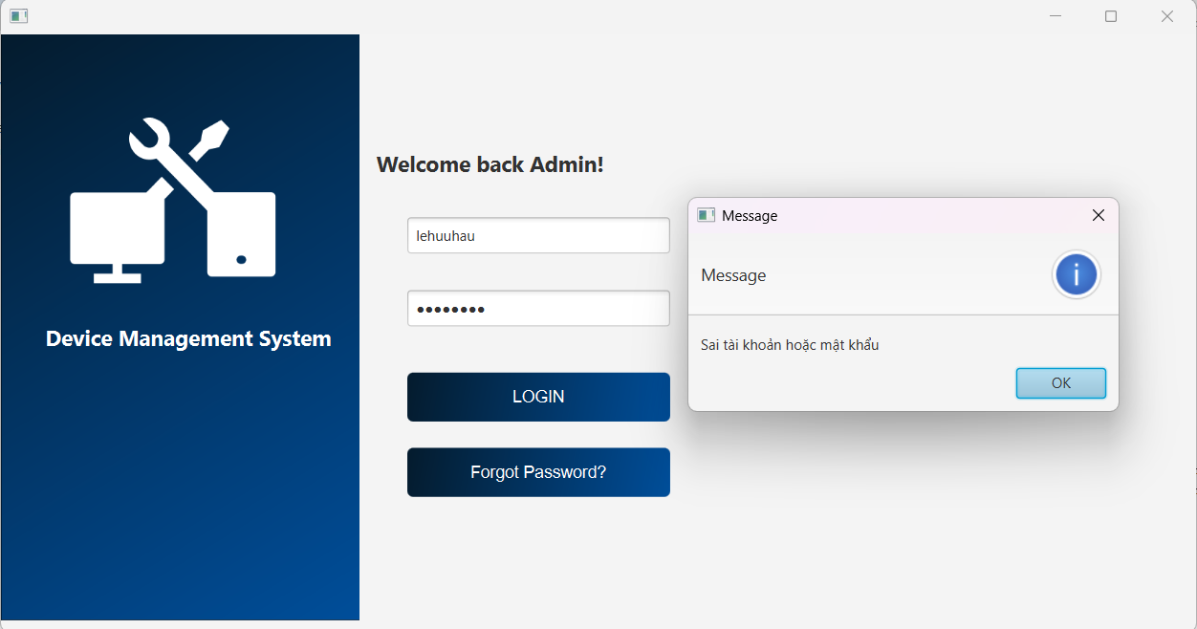 | 2025-03-25 | Pass
TC4 | Kiểm tra đăng nhập không thành công khi bỏ trống "username" và "password" | 1. Vào trang đăng nhập 2. Nhấn login | Hiện thông báo Chưa nhập username | 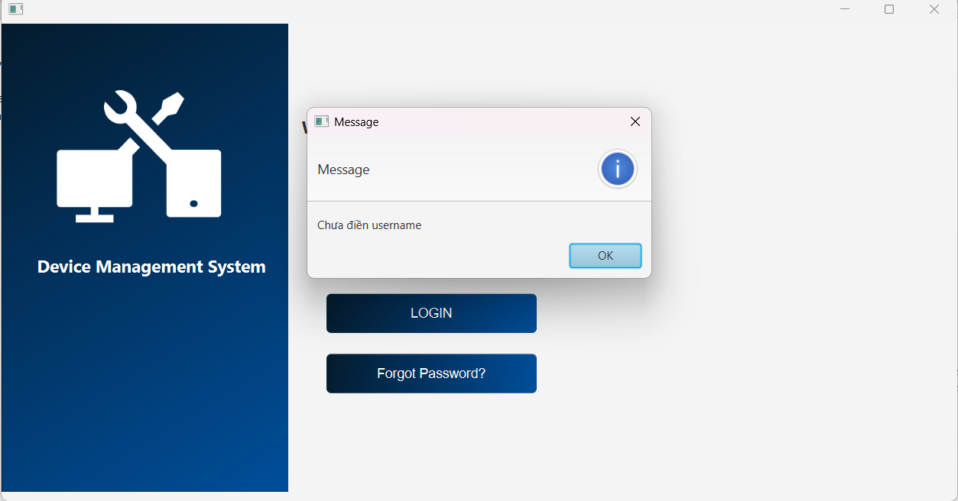 | 2025-03-25 | Pass
TC5 | Kiểm tra đăng nhập không thành công bằng mật khẩu bỏ trống | 1. Vào trang đăng nhập 2. Nhập "username" tồn tại trong hệ thống : lehuuhau 3. Không nhập password 4. Nhấn login | Hiện thông báo Chưa nhập password | 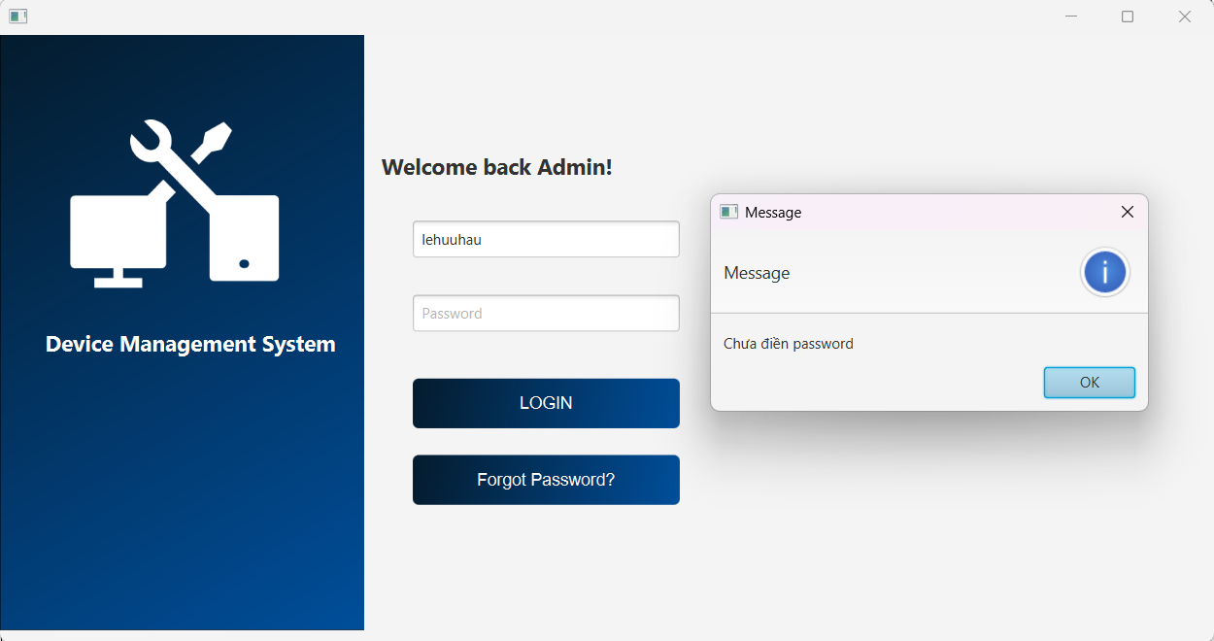 | 2025-03-25 | Pass
TC6 | Kiểm tra xem hệ thống có bị tấn công SQL Injection khi nhập dữ liệu đầu vào tại form đăng nhập | 1. Vào trang đăng nhập 2. Nhập "username" bằng chuỗi : 1' or 1=1# 3. Nhập "password" tùy ý : abc1234@ 4. Nhấn login | Hiện thống báo Sai mật khẩu hoặc tài khoản | 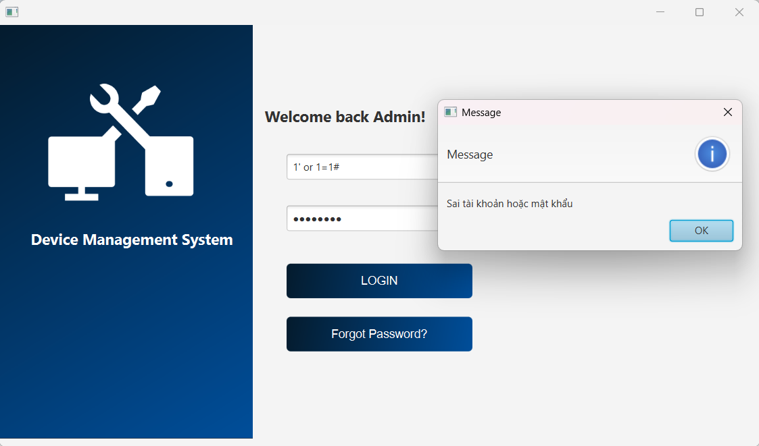 | 2025-03-25 | Pass
3. Kiểm tra chức năng đăng nhập bằng tài khoản bị khóa HỢP LỆ
TC7 | Kiểm tra nhập sai mật khẩu 5 lần bị vô hiệu hóa đăng nhập 5 phút | 1. Vào trang đăng nhập 2. Nhập "username" bằng chuỗi : lehuuhau 3. Nhập "password" tùy ý. 4. Nhấn login 5 lần. | Hiện thống báo Vui lòng chờ sau 5 phút để đăng nhập. | 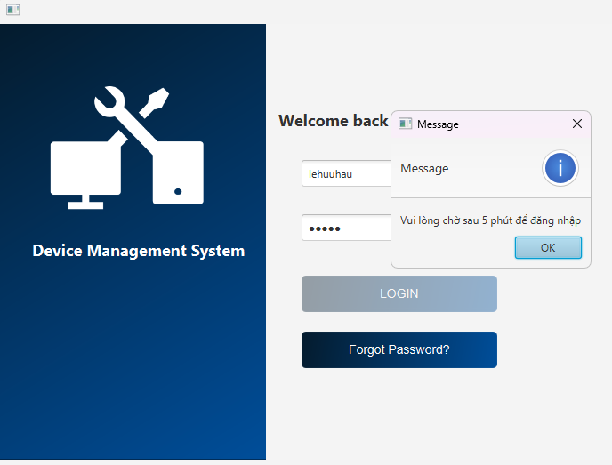 | 2025-04-12 | Pass
TC8 | Sau 5 phút được đăng nhập lại bình thường. | 1. Vào trang đăng nhập 2. Nhập "username" bằng chuỗi : lehuuhau 3. Nhập "password": Lehuuhau1231@ 4. Nhấn login. | Hiện ra trang Danh sách thiết bị. | 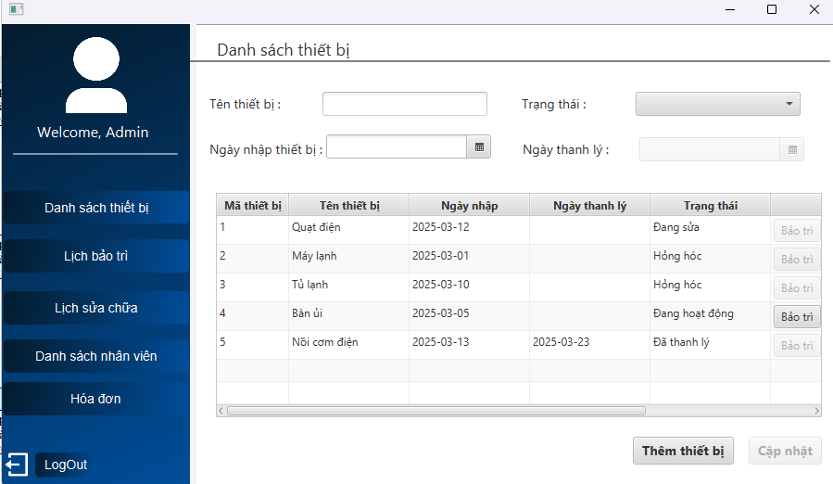 | 2025-04-12 | Pass
TC9 | Kiểm tra nhập sai mật khẩu 4 lần và lần thứ 5 nhập đúng | 1. Vào trang đăng nhập 2. Nhập "username" bằng chuỗi : lehuuhau 3. Nhập "password" tùy ý. 4. Nhấn login 4 lần. 5. Nhập đúng mật khẩu: Lehuuhau1231@. 6. Nhấn login. | Hiện ra trang Danh sách thiết bị. |  | 2025-04-13 | Pass
4. Kiểm tra chức năng đăng nhập bằng tài khoản bị khóa KHÔNG HỢP LỆ
TC10 | Kiểm tra chức năng đăng nhập sau khi bị vô hiệu hóa trong 5 phút | 1. Vào trang đăng nhập 2. Nhập "username" bằng chuỗi : lehuuhau 3. Nhập "password" tùy ý. 4. Nhấn login. | Nút Login bị vô hiệu hóa. | 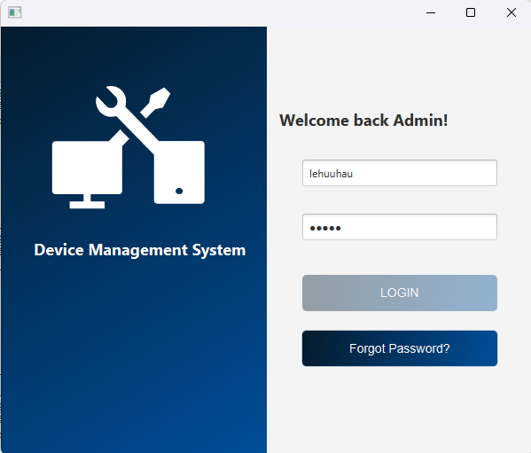 | 2025-04-12 | Pass
Chức năng Thêm Thiết Bị
1. Kiểm tra chức năng thêm thiết bị HỢP LỆ
TC11 | Kiểm tra chức năng thêm thiết bị có trạng thái là đang hoạt động | 1. Vào danh sách thiết bị. 2. Nhập tên thiết bị: Bàn là 3. Chọn trạng thái là đang hoạt động. 4. Chọn ngày nhập thiết bị: 09/04/2025. 5. Nhấn thêm thiết bị. | Hiện thống báo Thêm thiết bị thành công. | 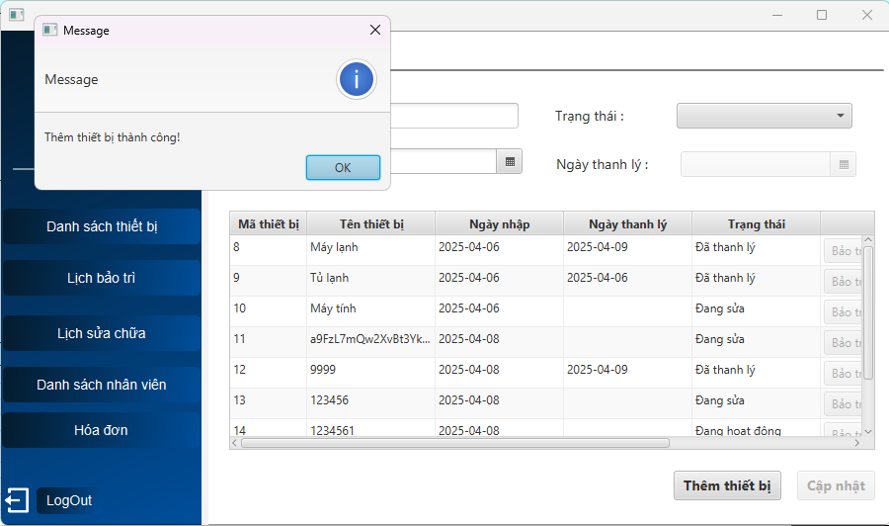 | 2025-04-09 | Pass
TC12 | Kiểm tra chức năng thêm thiết bị có trạng thái là hỏng hóc | 1. Vào danh sách thiết bị. 2. Nhập tên thiết bị: Máy giặt 3. Chọn trạng thái là hỏng hóc. 4. Chọn ngày nhập thiết bị: 09/04/2025. 5. Nhấn thêm thiết bị. | Hiện thống báo Thêm thiết bị thành công. | 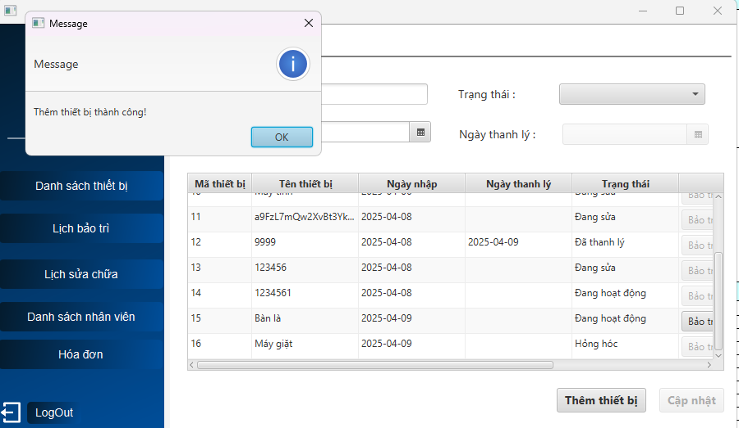 | 2025-04-09 | Pass
2. Kiểm tra chức năng thêm thiết bị KHÔNG HỢP LỆ
TC13 | Kiểm tra chức năng thêm thiết bị khi bỏ trống 1 ô thông tin. | 1. Vào danh sách thiết bị. 2. Bỏ trống tên thiết bị. 3. Chọn trạng thái là hỏng hóc. 4. Chọn ngày nhập thiết bị: 09/04/2025. 5. Nhấn thêm thiết bị. | Hiện thống báo Vui lòng điền đầy đủ thông tin. |  | 2025-04-09 | Pass
TC13 | Kiểm tra chức năng thêm thiết bị khi nhập kí tự đặc biệt. | 1. Vào danh sách thiết bị. 2. Nhập tên thiết bị: @#$%^*&&*(. 3. Chọn trạng thái là hỏng hóc. 4. Chọn ngày nhập thiết bị: 13/04/2025. 5. Nhấn thêm thiết bị. | Chặn mọi kí tự đặc biệt được nhấn từ bàn phím. | 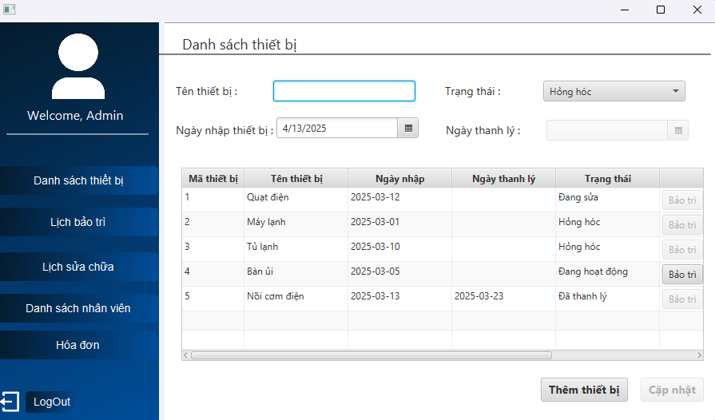 | 2025-04-13 | Pass
TC13 | Kiểm tra chức năng thêm thiết bị khi chọn ngày nhập thiết bị lớn hơn ngày hiện tại. | 1. Vào danh sách thiết bị. 2. Nhập tên thiết bị: Máy sấy. 3. Chọn trạng thái là hỏng hóc. 4. Chọn ngày nhập thiết bị: 15/04/2025. 5. Nhấn thêm thiết bị. | Hiện thông báo Ngày nhập thiết bị phải là ngày hiện tại. | 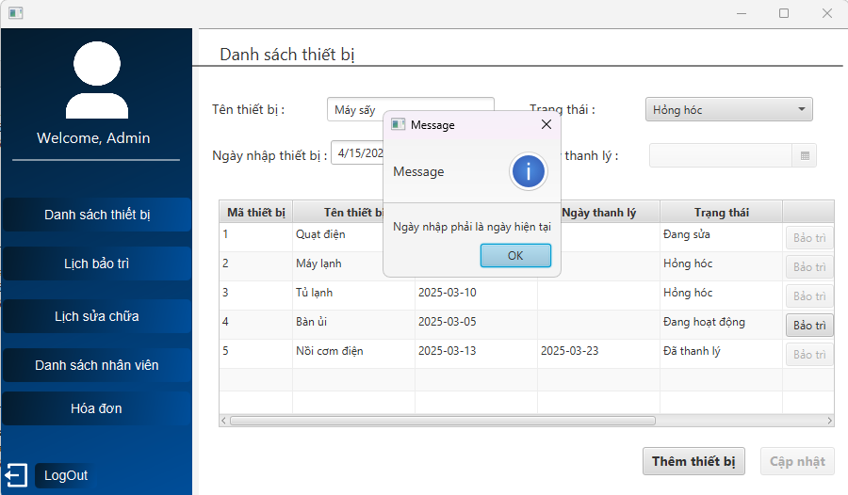 | 2025-04-13 | Pass
TC13 | Kiểm tra chức năng thêm thiết bị khi chọn ngày nhập thiết bị nhỏ hơn ngày hiện tại. | 1. Vào danh sách thiết bị. 2. Nhập tên thiết bị: Máy sấy. 3. Chọn trạng thái là hỏng hóc. 4. Chọn ngày nhập thiết bị: 11/04/2025. 5. Nhấn thêm thiết bị. | Hiện thông báo Ngày nhập thiết bị phải là ngày hiện tại. |  | 2025-04-13 | Pass
TC13 | Kiểm tra chức năng thêm thiết bị khi nhấn chọn thiết bị đã có trong danh sách. | 1. Vào danh sách thiết bị. 2. Click 2 lần vào thiết bị trong danh sách. 3. Nhấn thêm thiết bị. | Vô hiệu hóa nút Thêm thiết bị. | 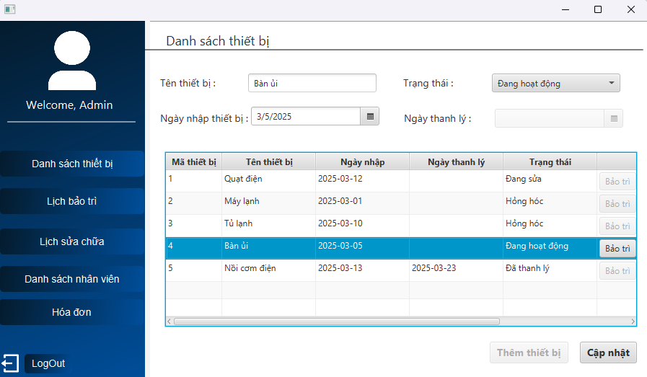 | 2025-04-13 | Pass
TC13 | Kiểm tra chức năng thêm thiết bị khi nhập tên thiết bị tới 51 kí tự. | 1. Vào danh sách thiết bị. 2. Nhập tên thiết bị: a1b2c3d4e5f6g7h8i9j0k1l2m3n4o5p6q7r8s9t0u1v2w3x4y5z 3. Chọn trạng thái là hỏng hóc. 4. Chọn ngày nhập thiết bị: 13/04/2025. 5. Nhấn thêm thiết bị. | Hiện thông báo Tên thiết bị tối đa 50 kí tự. | 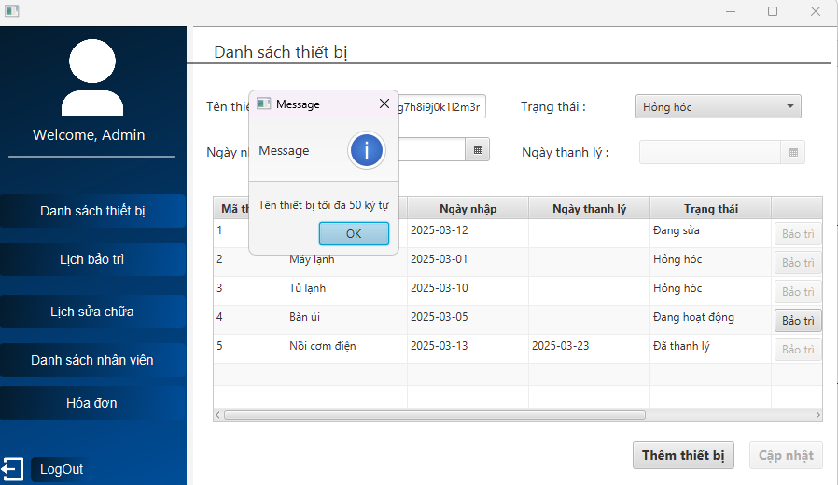 | 2025-04-13 | Pass
TC13 | Kiểm tra chức năng thêm thiết bị khi tên thiết bị chỉ có kí tự Space. | 1. Vào danh sách thiết bị. 2. Nhập tên thiết bị: 3. Chọn trạng thái là hỏng hóc. 4. Chọn ngày nhập thiết bị: 13/04/2025. 5. Nhấn thêm thiết bị. | Hiện thông báo Vui lòng điền đầy đủ thông tin. | 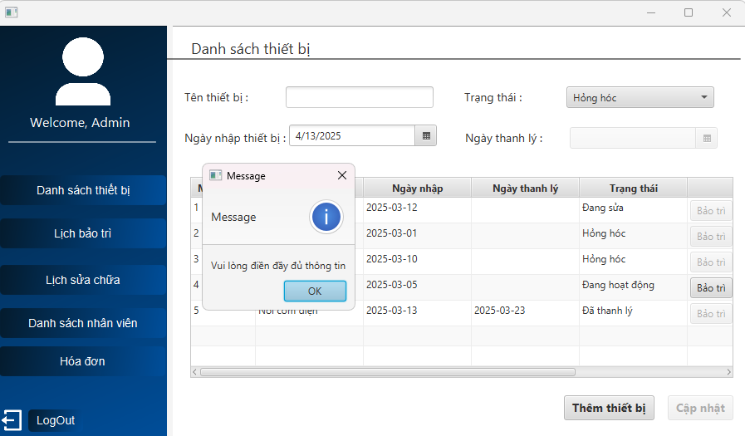 | 2025-04-13 | Pass
Chức năng Cập Nhật Thiết Bị
1. Kiểm tra chức năng cập nhật thiết bị HỢP LỆ
TC14 | Kiểm tra chức năng cập nhật thiết bị với đầy đủ thông tin | 1. Vào danh sách thiết bị. 2. Click 2 lần vào thiết bị: Bàn là 3. Đổi tên thiết bị là: Bàn là v2 4. Chuyển trạng thái là hỏng hóc. 5. Chọn ngày nhập thiết bị: 10/04/2025. 6. Nhấn Cập nhật. | Hiện thống báo Cập nhật thiết bị thành công. | 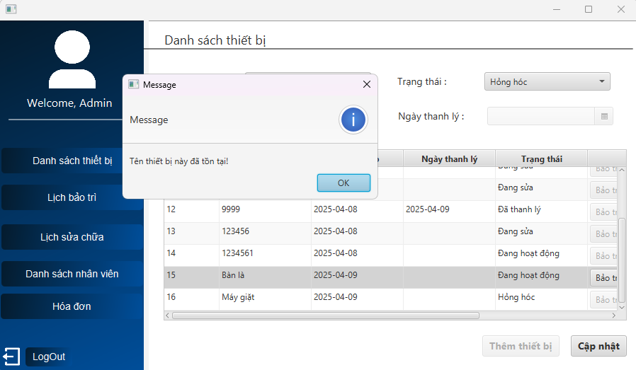 | 2025-04-10 | Fail | Hiện thị sai thông báo và không cập nhật thiết bị
TC15 | Kiểm tra chức năng cập nhật thiết bị có trạng thái là đã thanh lý | 1. Vào danh sách thiết bị. 2. Click 2 lần vào thiết bị: Máy giặt 3. Chuyển trạng thái là đã thanh lý. 4. Chọn ngày thanh lý thiết bị: 10/04/2025. 5. Nhấn Cập nhật. | Hiện thống báo Cập nhật thiết bị thành công. | 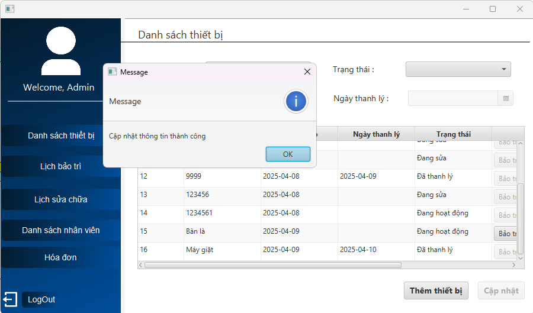 | 2025-04-10 | Pass
TC16 | Kiểm tra chức năng cập nhật thiết bị có trạng thái đang hoạt động chuyển sang hỏng hóc thì phải hủy lịch bảo trì (đối với thiết bị đã được lập lịch) |  |  |  | 2025-04-10 | Fail
TC17 | Kiểm tra chức năng cập nhật thiết bị có trạng thái đang sửa chuyển sang đã thanh lý thì phải hủy lịch sửa chữa (đối với thiết bị đã được lập lịch) |  |  |  | 2025-04-10 | Fail
2. Kiểm tra chức năng cập nhật thiết bị KHÔNG HỢP LỆ
TC18 | Kiểm tra chức năng cập nhật thiết bị với bỏ trống 1 ô thông tin | 1. Vào danh sách thiết bị. 2. Click 2 lần vào thiết bị: Bàn là 3. Chuyển trạng thái là đang hoạt động. 4. Xóa ô tên thiết bị. 5. Chọn ngày nhập thiết bị: 10/04/2025. 6. Nhấn Cập nhật. | Hiện thống báo Vui lòng điền đầy đủ thông tin. | 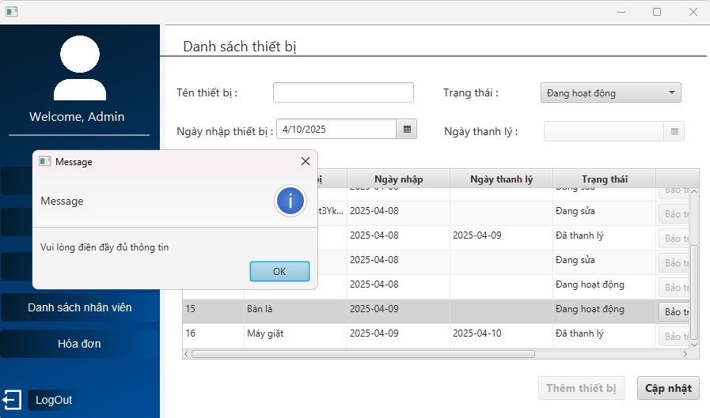 | 2025-04-10 | Pass
TC19 | Kiểm tra chức năng cập nhật thiết bị với trạng thái đã thanh lý và nhập ngày thanh lý nhỏ hơn ngày nhập thiết bị. | 1. Vào danh sách thiết bị. 2. Click 2 lần vào thiết bị: Bàn là 3. Chuyển trạng thái là đã thanh lý. 4. Nhập ngày thanh lý: 08/04/2025. 5. Nhấn Cập nhật. | Hiện thống báo Ngày thanh lý phải lớn hơn ngày nhập. | 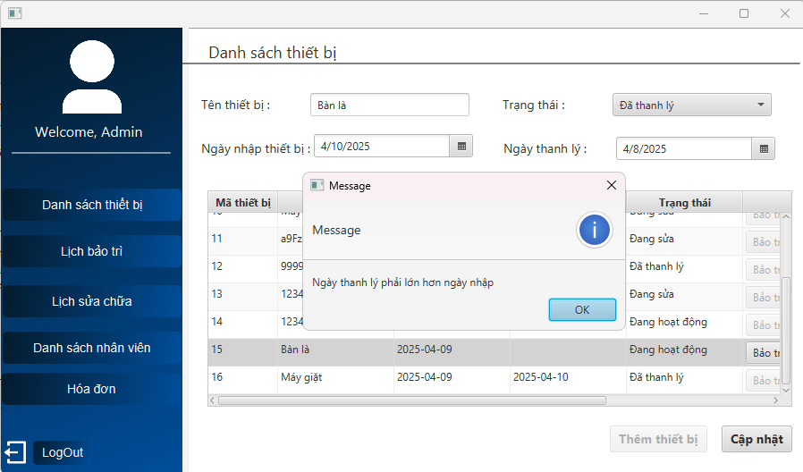 | 2025-04-10 | Pass
TC20 | Kiểm tra chức năng cập nhật thiết bị với thiết bị có trạng thái đã thanh lý. | 1. Vào danh sách thiết bị. 2. Click 2 lần vào thiết bị có trạng thái đã thanh lý: Nồi cơm điện | Hiện thông báo Không được cập nhật thiết bị đã thanh lý và vô hiệu hóa nút cập nhật. | 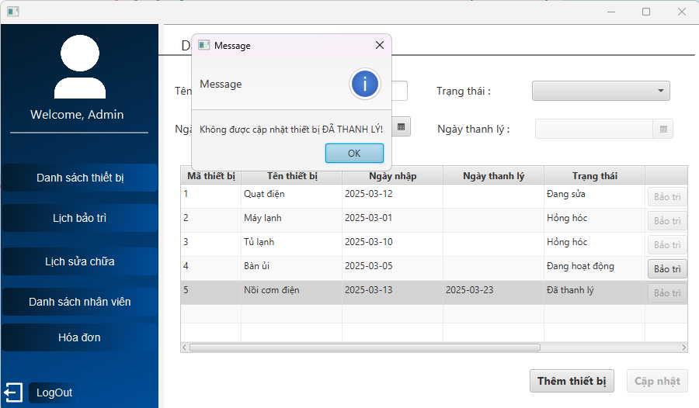 | 2025-04-14 | Pass
TC20 | Kiểm tra chức năng cập nhật thiết bị với trạng thái đã thanh lý và không nhập ngày thanh lý. | 1. Vào danh sách thiết bị. 2. Click 2 lần vào thiết bị: Bàn là 3. Chuyển trạng thái là đã thanh lý. 4. Bỏ nhập ngày thanh lý. 5. Nhấn Cập nhật. | Hiện thống báo Vui lòng điền ngày thanh lý. | 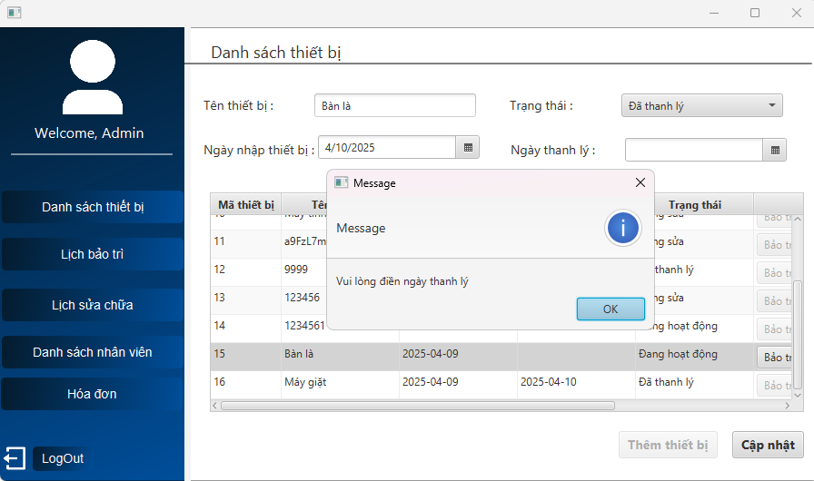 | 2025-04-10 | Pass
TC20 | Kiểm tra chức năng cập nhật thiết bị với trạng thái đang hoạt động chuyển sang trạng thái đang sửa. | 1. Vào danh sách thiết bị. 2. Click 2 lần vào thiết bị có trạng thái đang hoạt động: Bàn ủi 3. Chọn ô trạng thái. | Ô trạng thái không cho thấy trạng thái đang sửa. | 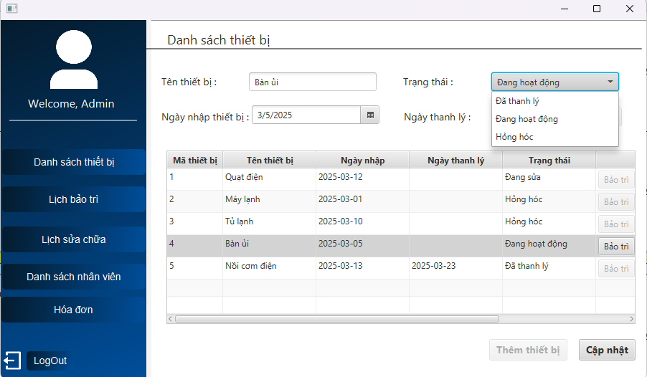 | 2025-04-14 | Pass
TC20 | Kiểm tra chức năng cập nhật thiết bị với trạng thái hỏng hóc chuyển sang trạng thái đang hoạt động. | 1. Vào danh sách thiết bị. 2. Click 2 lần vào thiết bị có trạng thái hỏng hóc: Máy lạnh 3. Chọn ô trạng thái. | Ô trạng thái không cho thấy trạng thái đang hoạt động. | 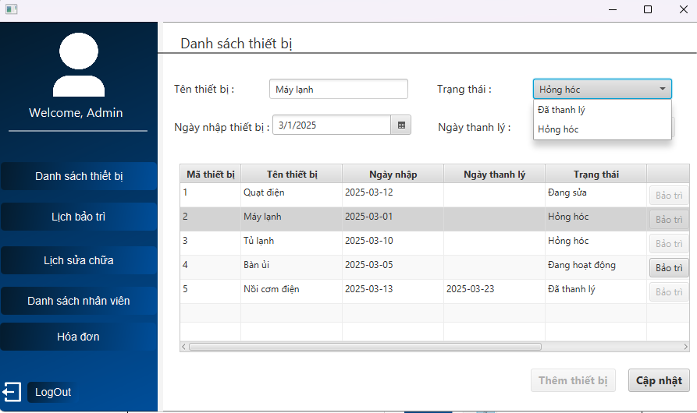 | 2025-04-14 | Pass
TC20 | Kiểm tra chức năng cập nhật thiết bị với tên thiết bị nhập toàn kí tự Space. | 1. Vào danh sách thiết bị. 2. Click 2 lần vào thiết bị có trạng thái đang hoạt động: Bàn ủi 3. Xóa ô tên thiết bị và nhập kí tự Space. 4. Nhấn nút Cập nhật. | Vô hiệu hóa nút Cập nhật. | 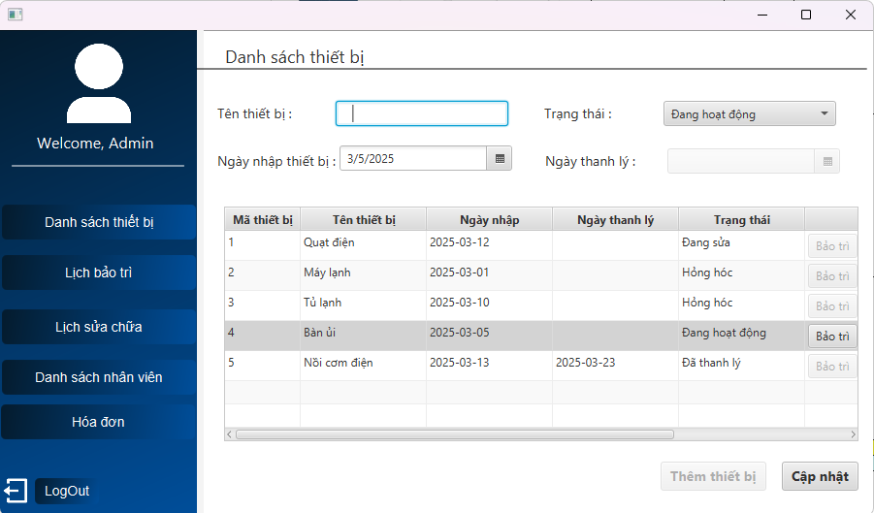 | 2025-04-14 | Pass
TC20 | Kiểm tra chức năng cập nhật thiết bị với ngày nhập thiết bị. | 1. Vào danh sách thiết bị. 2. Click 2 lần vào thiết bị có trạng thái đang hoạt động: Bàn ủi 3. Nhập ngày nhập thiết bị là: 10/4/2025. 4. Nhấn nút Cập nhật. | Vô hiệu hóa nút Cập nhật. | 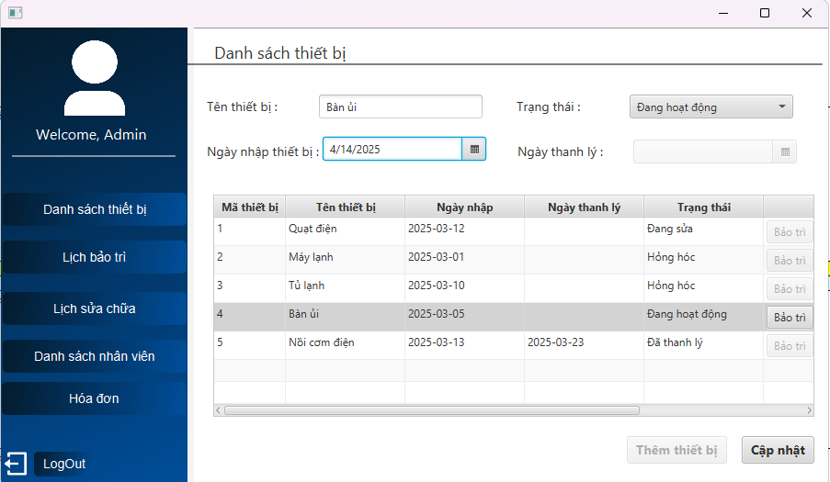 | 2025-04-14 | Pass
Chức năng LẬP LỊCH BẢO TRÌ
1. Kiểm tra chức năng lập lịch bảo trì HỢP LỆ
TC20 | Kiểm tra chức năng lập lịch bảo trì với đầy đủ thông tin với thiết bị có trạng thái đang hoạt động và cách ngày nhập thiết bị là 3 tháng. | 1. Vào danh sách thiết bị. 2. Chọn thiết bị Bàn ủi có trạng thái đang hoạt động và ngày nhập thiết bị là 05/03/2025. 3. Ấn vào nút Bảo Trì. 4. Chọn thời gian bảo trì: 13. 5. Chọn ngày bảo trì: 05/06/2025. 6. Chọn nhân viên: Lâm 7. Ấn nút lập lịch. | Hiện thống báo Lưu thành công. | 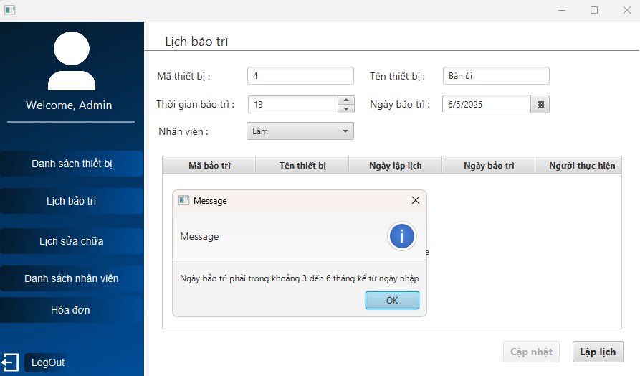 | 2025-04-14 | Fail | Hiện thị sai thông báo và không lập lịch bảo trì
TC20 | Kiểm tra chức năng lập lịch bảo trì với đầy đủ thông tin thiết bị có trạng thái đang hoạt động có ngày bảo trì cách ngày nhập thiết bị là 6 tháng. | 1. Vào danh sách thiết bị. 2. Chọn thiết bị Bàn ủi có trạng thái đang hoạt động và ngày nhập thiết bị là 05/03/2025. 3. Ấn vào nút Bảo Trì. 4. Chọn thời gian bảo trì: 13. 5. Chọn ngày bảo trì: 05/09/2025. 6. Chọn nhân viên: Lâm 7. Ấn nút lập lịch. | Hiện thống báo Lưu thành công. | 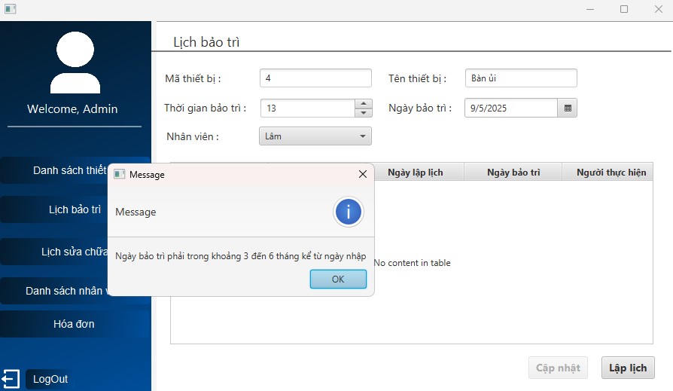 | 2025-04-14 | Fail | Hiện thị sai thông báo và không lập lịch bảo trì
TC20 | Kiểm tra chức năng lập lịch bảo trì với lập lịch bảo trì lần 2 cách ngày bảo trì lần 1 đúng 3 tháng. | 1. Vào danh sách thiết bị. 2. Chọn thiết bị Máy giặt có trạng thái đang hoạt động và ngày nhập thiết bị là 14/04/2025 và có ngày bảo trì lần 1 là 01/08/2025. 3. Ấn vào nút Bảo Trì. 4. Chọn thời gian bảo trì: 9. 5. Chọn ngày bảo trì: 01/11/2025. 6. Chọn nhân viên: Lâm 7. Ấn nút lập lịch. | Hiện thống báo Lưu thành công. |  | 2025-04-14 | Fail | Hiện thị sai thông báo và không lập lịch bảo trì
TC20 | Kiểm tra chức năng lập lịch bảo trì với gửi email cho nhân viên trước 24h ngày bảo trì. | 1. Vào danh sách thiết bị. 2. Chọn thiết bị Máy tính có trạng thái: đang hoạt động. 3. Ấn vào nút Bảo Trì. 4. Chọn thời gian bảo trì: 12. 5. Chọn ngày bảo trì: 13/04/2025. 6. Chọn nhân viên: Lâm 7. Ấn nút lập lịch. | Hiện email gửi cho nhân viên trước 24h. | 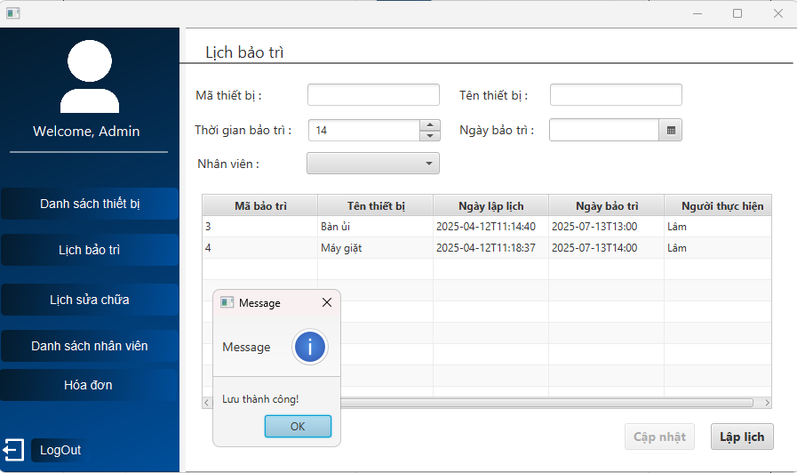 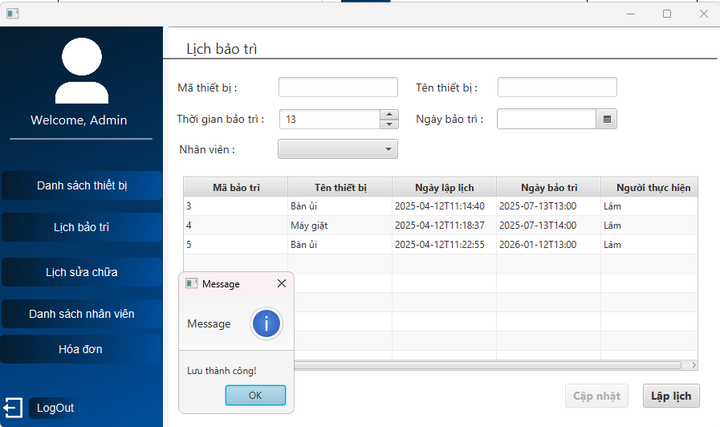 | 2025-04-12 | Fail | Chưa gửi được email
2. Kiểm tra chức năng lập lịch bảo trì KHÔNG HỢP LỆ
TC20 | Kiểm tra chức năng lập lịch bảo trì với bỏ trống 1 ô thông tin. | 1. Vào danh sách thiết bị. 2. Chọn thiết bị Máy tính có trạng thái: đang hoạt động. 3. Ấn vào nút Bảo Trì. 4. Chọn thời gian bảo trì: 17. 5. Chọn ngày bảo trì: 13/07/2025. 6. Bỏ chọn nhân viên. 7. Ấn nút Lập lịch. | Hiện thông báo Vui lòng điền đầy đủ thông tin. | 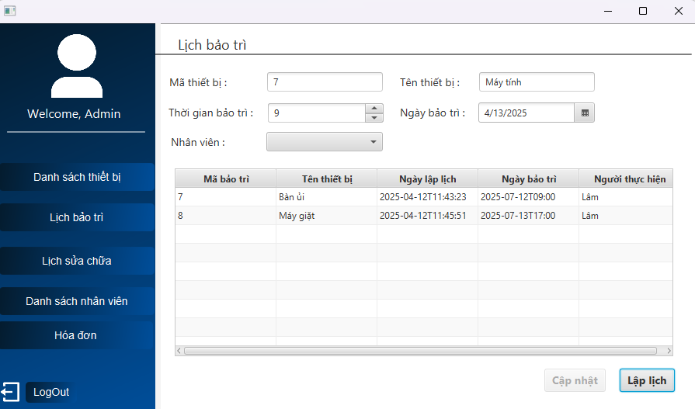 | 2025-04-12 | Fail | Không hiện thông báo
TC20 | Kiểm tra chức năng lập lịch bảo trì với thiết bị đã có lịch bảo trì rồi nhấn lập lịch lần 2. | 1. Vào lịch bảo trì. 2. Chọn lịch bảo trì của Máy giặt. 3. Chọn thời gian bảo trì: 14. 4. Ấn nút Lập lịch. | Vô hiệu hóa nút Lập lịch. | 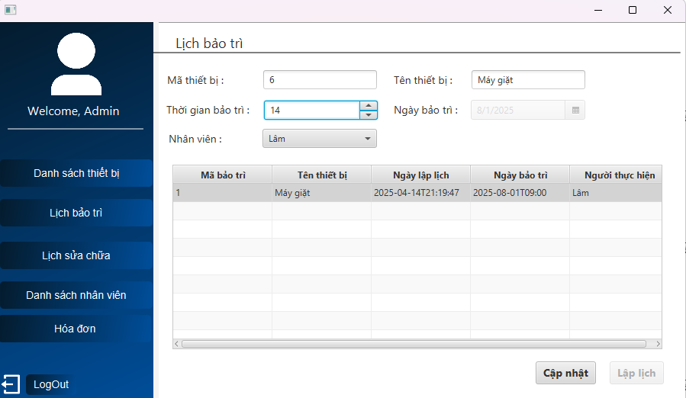 | 2025-04-14 | Pass
TC20 | Kiểm tra chức năng lập lịch bảo trì với ngày bảo trì trùng với ngày nhập thiết bị. | 1. Vào danh sách thiết bị. 2. Chọn thiết bị Máy giặt có trạng thái đang hoạt động và ngày nhập thiết bị: 14/04/2025. 3. Ấn vào nút Bảo Trì. 4. Chọn thời gian bảo trì: 17. 5. Chọn ngày bảo trì: 14/04/2025. 6. Chọn nhân viên: Lâm 7. Ấn nút Lập lịch. | Hiện thông báo Ngày bảo trì phải trong khoảng 3 đến 6 tháng kể từ ngày nhập. | 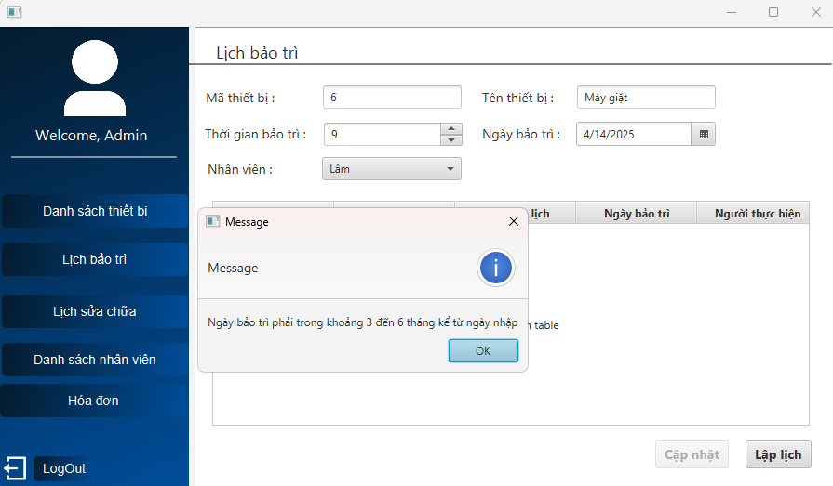 | 2025-04-14 | Pass
TC20 | Kiểm tra chức năng lập lịch bảo trì với đầy đủ thông tin có nhân viên có lịch trùng. | 1. Trước đó nhân viên Lâm đã có lịch bảo trì ngày 01/08/2025 lúc 9h. 2. Vào danh sách thiết bị. 3. Chọn thiết bị Máy giặt có trạng thái: đang hoạt động. 4. Ấn vào nút Bảo Trì. 5. Chọn thời gian bảo trì: 9. 6. Chọn ngày bảo trì: 01/08/2025. 7. Chọn nhân viên: Lâm 8. Ấn nút Lập lịch. | Hiện thống báo Nhân viên đã có lịch trùng giờ tại thời điểm này. | 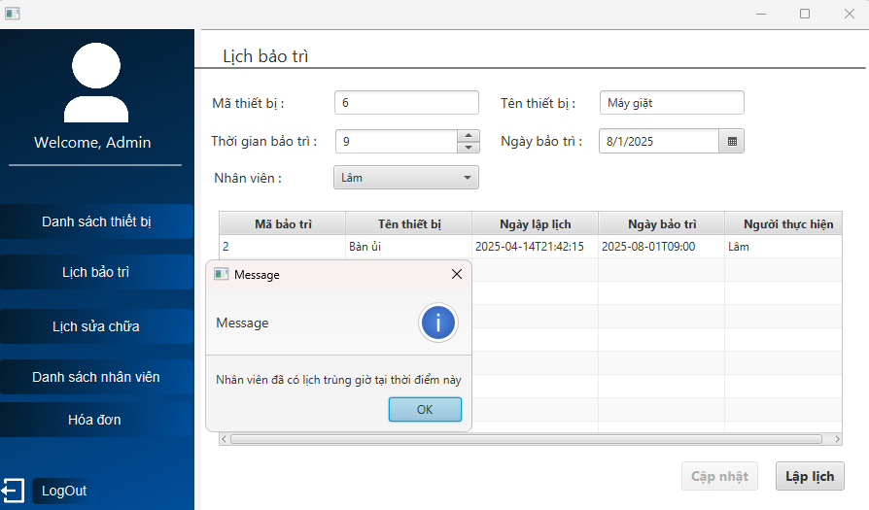 | 2025-04-14 | Pass
TC20 | Kiểm tra chức năng lập lịch bảo trì với thiết bị bảo trì lần 3. | 1. Trước đó đã có 2 lịch bảo trì cho thiết bị Bàn ủi. 2. Vào danh sách thiết bị. 3. Chọn thiết bị Bàn ủi có trạng thái: đang hoạt động. | Ẩn nút Bảo trì cho thiết bị đã bảo trì 2 lần. | 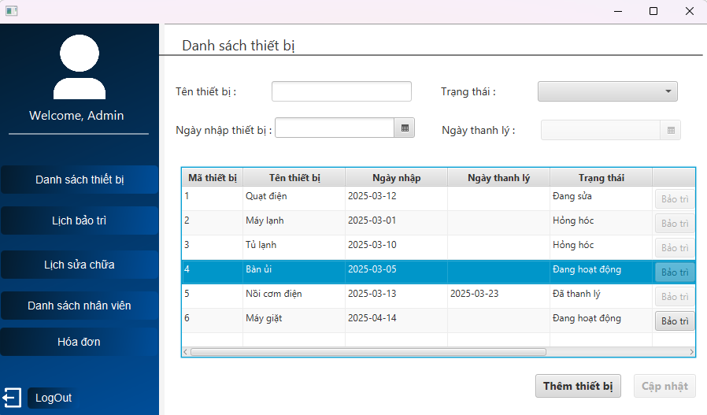 | 2025-04-14 | Pass

Chức năng CẬP NHẬT LỊCH BẢO TRÌ
1. Kiểm tra chức năng cập nhật lịch bảo trì HỢP LỆ
TC20 | Kiểm tra chức năng cập nhật lịch bảo trì trước 2 ngày. | 1. Trước đó đã có lịch bảo trì cho thiết bị Bàn phím có ngày bảo trì là 18/04/2025 lúc 9 giờ. 2. Click 2 lần vào lịch bảo trì Bàn phím. 3. Thay đổi nhân viên: Giang. 4. Ấn nút Cập nhật. | Hiện thông báo Cập nhật thành công. | 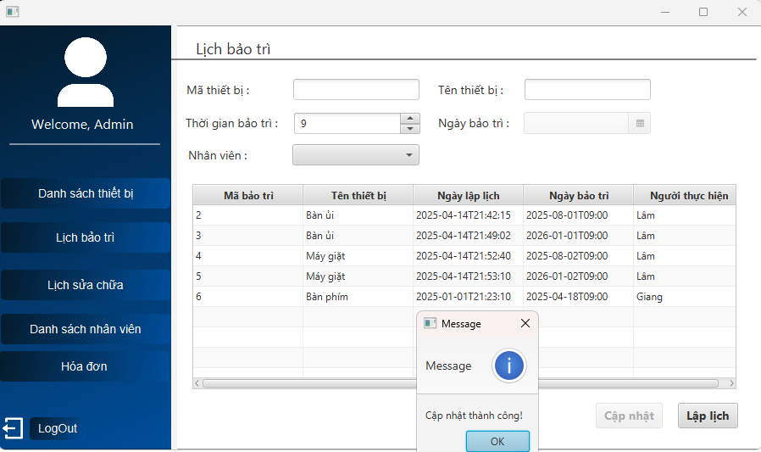 | 2025-04-15 | Pass
TC20 | Kiểm tra chức năng cập nhật lịch bảo trì với nhân viên không có lịch trùng. | 1. Trước đó đã có lịch bảo trì cho thiết bị Máy giặt có ngày bảo trì là 01/08/2025 lúc 9 giờ của nhân viên Hậu. 2. Click 2 lần vào lịch bảo trì Máy giặt. 3. Click chọn nhân viên: Giang. 4. Ấn nút Cập nhật. | Hiện thông báo Cập nhật thành công. | 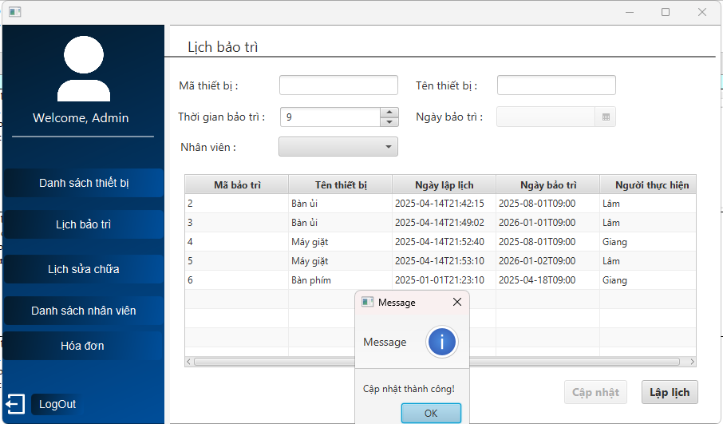 | 2025-04-15 | Pass
2. Kiểm tra chức năng cập nhật lịch bảo trì KHÔNG HỢP LỆ
TC20 | Kiểm tra chức năng cập nhật lịch bảo trì với ngày bảo trì nhỏ hơn hoặc bằng ngày nhập thiết bị. | 1. Trước đó đã có lịch bảo trì cho thiết bị Bàn phím có ngày bảo trì là 18/04/2025 lúc 9 giờ. 2. Click 2 lần vào lịch bảo trì Bàn phím. | Không cho phép người dùng thay đổi ngày bảo trì. | 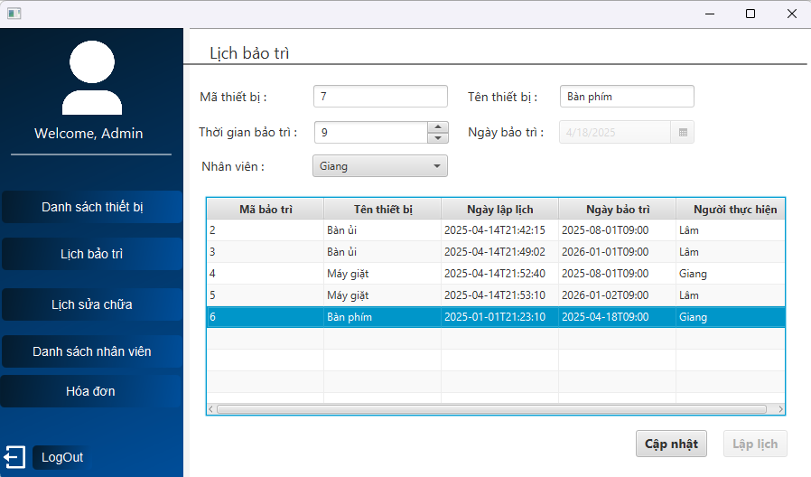 | 2025-04-15 | Pass
TC20 | Kiểm tra chức năng cập nhật lịch bảo trì bỏ trống 1 ô thông tin. | 1. Trước đó đã có lịch bảo trì cho thiết bị Bàn phím có ngày bảo trì là 18/04/2025 lúc 9 giờ. 2. Click 2 lần vào lịch bảo trì Bàn phím. | 1. Không cho phép người dùng bỏ trống 1 ô thông tin. 2. Không cho thay đổi mã thiết bị. 3. Không cho thay đổi tên thiết bị. 4. Luôn hiện thời gian bảo trì. 5. Ẩn ngày bảo trì. 6. Luôn hiện 1 nhân viên. | 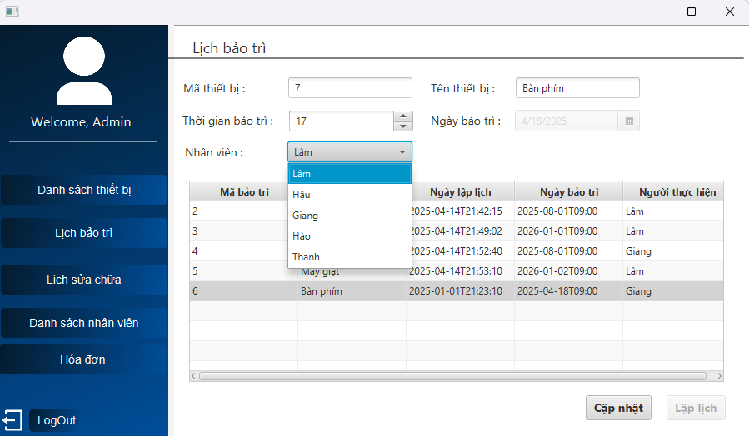 | 2025-04-15 | Pass
TC20 | Kiểm tra chức năng cập nhật lịch bảo trì chọn nhân viên có lịch trùng. | 1. Trước đó đã có lịch bảo trì cho thiết bị Máy giặt có ngày bảo trì là 01/08/2025 lúc 9 giờ của nhân viên Hậu. 2. Click 2 lần vào lịch bảo trì Máy giặt. 3. Click chọn nhân viên: Lâm. Vì nhân viên này đã có lịch bảo trì ngày 01/08/2025 lúc 9 giờ ở thiết bị Bàn ủi 4. Ấn nút Cập nhật. | Hiện thông báo Nhân viên đã có lịch trùng tại thời điểm này. | 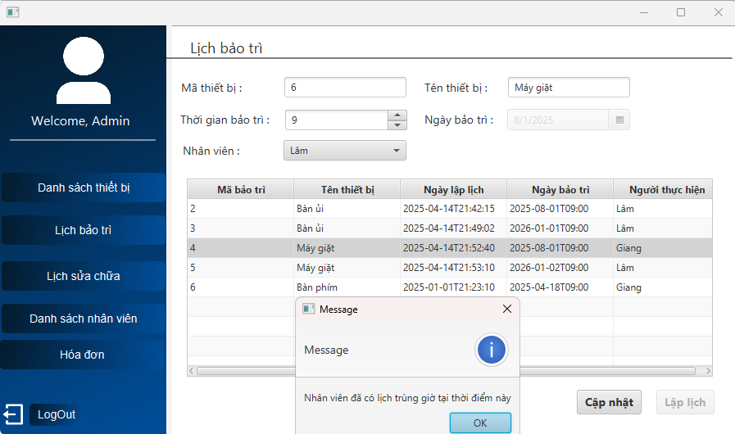 | 2025-04-15 | Pass
TC20 | Kiểm tra chức năng cập nhật lịch bảo trì vào đúng ngày bảo trì. | 1. Trước đó đã có lịch bảo trì cho thiết bị Bàn phím có ngày bảo trì là 15/04/2025 lúc 9 giờ. 2. Click 2 lần vào lịch bảo trì Bàn phím. | Hiện thông báo Không được cập nhật trong 2 ngày cuối. | 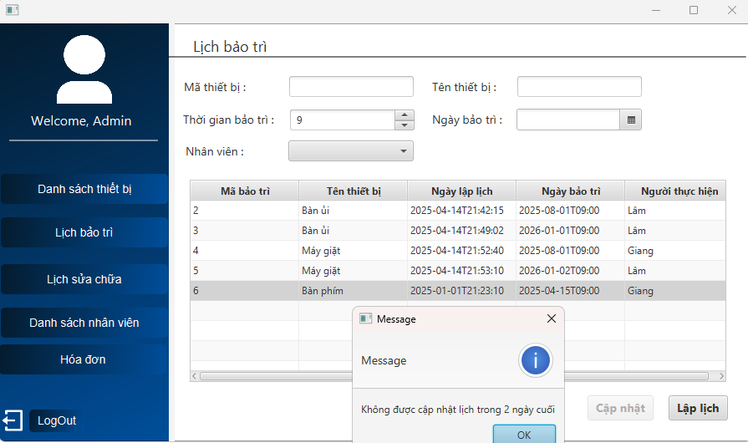 | 2025-04-15 | Pass
TC20 | Kiểm tra chức năng cập nhật lịch bảo trì sau ngày bảo trì. | 1. Trước đó đã có lịch bảo trì cho thiết bị Bàn phím có ngày bảo trì là 10/04/2025 lúc 9 giờ. 2. Click 2 lần vào lịch bảo trì Bàn phím. | Hiện thông báo Lịch bảo trì này đã quá hạn. | 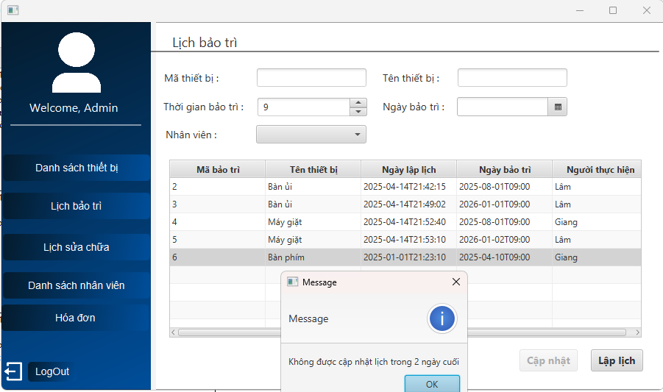 | 2025-04-15 | Fail | Hiện sai thông báo
TC20 | Kiểm tra chức năng cập nhật lịch bảo trì vào trước ngày bảo trì 1 ngày. | 1. Trước đó đã có lịch bảo trì cho thiết bị Bàn phím có ngày bảo trì là 16/04/2025 lúc 9 giờ. 2. Click 2 lần vào lịch bảo trì Bàn phím. | Hiện thông báo Không được cập nhật trong 2 ngày cuối. | 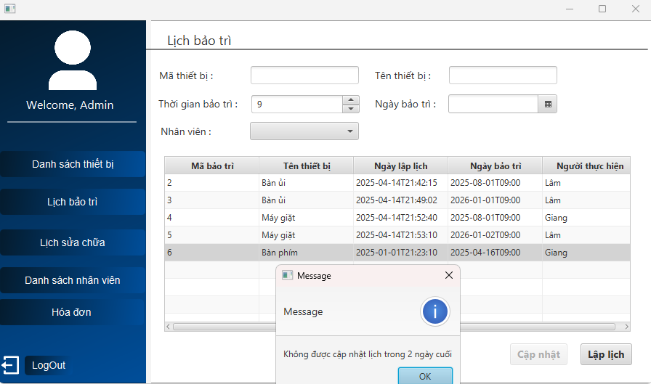 | 2025-04-15 | Pass
Chức năng LẬP LỊCH SỬA CHỮA
1. Kiểm tra chức năng lập lịch sửa chữa HỢP LỆ
TC20 | Kiểm tra chức năng lập lịch sửa chữa vào ngày hiện tại. | 1. Vào trang danh sách thiết bị. 2. Click vào nút Sửa chữa của thiết bị Máy lạnh có trạng thái Hỏng hóc. 3. Chọn thời gian: 12. 4. Chọn ngày sửa: 16/04/2025. 5. Chọn nhân viên: Lâm. 5. Nhấn Lưu. | Hiện thông báo Lập lịch sửa chữa thành công. | 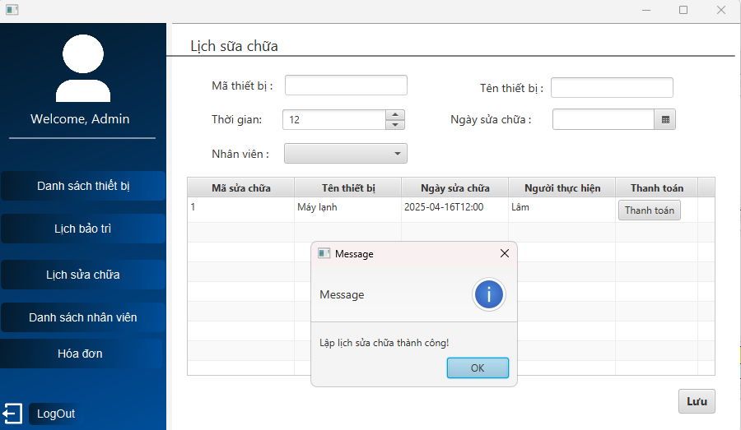 | 2025-04-16 | Pass
TC20 | Kiểm tra chức năng lập lịch sửa chữa chọn ngày sửa cách đúng 3 ngày so với ngày hiện tại. | 1. Vào trang danh sách thiết bị. 2. Click vào nút Sửa chữa của thiết bị Máy lạnh có trạng thái Hỏng hóc. 3. Chọn thời gian: 12. 4. Chọn ngày sửa: 19/04/2025. 5. Chọn nhân viên: Lâm. 5. Nhấn Lưu. | Hiện thông báo Lập lịch sửa chữa thành công. | 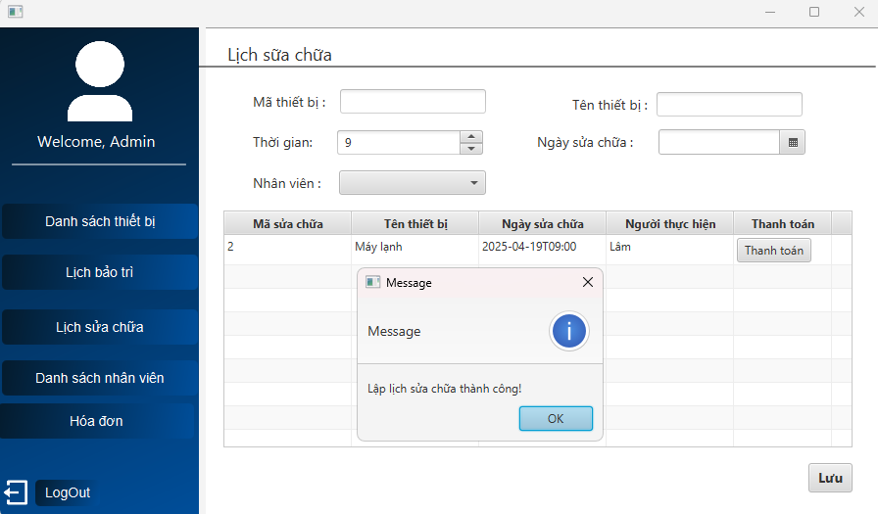 | 2025-04-16 | Pass
2. Kiểm tra chức năng lập lịch sửa chữa KHÔNG HỢP LỆ
TC20 | Kiểm tra chức năng lập lịch sửa chữa bỏ trống 1 ô thông tin. | 1. Vào trang danh sách thiết bị. 2. Click vào nút Sửa chữa của thiết bị Máy lạnh có trạng thái Hỏng hóc. 3. Chọn thời gian: 9. 4. Chọn ngày sửa: 16/04/2025. 5. Bỏ chọn nhân viên. 5. Nhấn Lưu. | Hiện thông báo Vui lòng điền đầy đủ thông tin. |  | 2025-04-16 | Pass
TC20 | Kiểm tra chức năng lập lịch sửa chữa chọn ngày sửa chữa lớn hơn 3 ngày so với ngày hiện tại. | 1. Vào trang danh sách thiết bị. 2. Click vào nút Sửa chữa của thiết bị Máy lạnh có trạng thái Hỏng hóc. 3. Chọn thời gian: 12. 4. Chọn ngày sửa: 20/04/2025. 5. Chọn nhân viên: Lâm. 5. Nhấn Lưu. | Hiện thông báo Ngày sửa phải nằm trong 3 ngày kể từ ngày hiện tại. |  | 2025-04-16 | Pass
TC20 | Kiểm tra chức năng lập lịch sửa chữa chọn nhân viên có lịch sửa chữa bị trùng. | 1. Vào trang lịch sửa chữa, ta thấy có lịch sửa cho thiết bị Quạt điện vào ngày 19/04/2025 lúc 12 giờ, quay về trang danh sách thiết bị. 2. Click vào nút Sửa chữa của thiết bị Máy lạnh có trạng thái Hỏng hóc. 3. Chọn thời gian: 12. 4. Chọn ngày sửa: 19/04/2025. 5. Chọn nhân viên: Lâm. 5. Nhấn Lưu. | Hiện thông báo Lỗi! Nhân viên làm trùng giờ. |  | 2025-04-16 | Pass
TC20 | Kiểm tra chức năng lập lịch sửa chữa chọn ngày sửa nhỏ hơn ngày hiện tại. | 1. Vào trang danh sách thiết bị. 2. Click vào nút Sửa chữa của thiết bị Máy lạnh có trạng thái Hỏng hóc. 3. Chọn thời gian: 9. 4. Chọn ngày sửa: 14/04/2025. 5. Chọn nhân viên: Lâm. 5. Nhấn Lưu. | Hiện thông báo Ngày sửa phải nằm trong 3 ngày kể từ ngày hiện tại. |  | 2025-04-16 | Pass
TC20 | Kiểm tra chức năng lập lịch sửa chữa bỏ trống 1 ô thông tin. | 1. Vào trang danh sách thiết bị. 2. Click vào nút Sửa chữa của thiết bị Máy lạnh có trạng thái Hỏng hóc. 3. Chọn thời gian: 9. 4. Chọn ngày sửa: 16/04/2025. 5. Bỏ chọn nhân viên. 5. Nhấn Lưu. | Hiện thông báo Vui lòng điền đầy đủ thông tin. |  | 2025-04-16 | Pass

Chức năng THANH TOÁN
1. Kiểm tra chức năng thanh toán HỢP LỆ

